指标
序号 | 日期 | 一般公共预算支出 | 一般公共预算支出:一般公共服务 | 一般公共预算支出:外交 | 一般公共预算支出:国防 | 一般公共预算支出:公共安全 | 一般公共预算支出:教育 | 一般公共预算支出:科学技术 | 一般公共预算支出:文化体育与传媒 | 一般公共预算支出:社会保障和就业 | 一般公共预算支出:医疗卫生与计划生育 | 一般公共预算支出:节能环保 | 一般公共预算支出:城乡社区事务 | 一般公共预算支出:农林水事务 | 一般公共预算支出:交通运输 | 一般公共预算支出:资源勘探电力信息等事务 | 一般公共预算支出:商业服务业等事务 | 一般公共预算支出:金融监管等事务支出 | 一般公共预算支出:援助其他地区支出 | 一般公共预算支出:住房保障支出 | 一般公共预算支出:粮油物资储备事务 | 一般公共预算支出:国债还本付息支出 | 一般公共预算支出:其他支出 | 一般公共预算收入
1 | 2023 | 274,622.94 | 21,242.45 | 572.08 | 15,805.08 | 14,870.12 | 41,248.29 | 10,885.84 | 3,965.36 | 39,881.65 | 22,396.01 | 5,636.78 | 20,535.76 | 23,989.85 | 12,222.11 | 8,245.86 | 1,971.87 | 1,970.66 | 437.17 | 8,213.56 | 2,017.35 | 11,832.84 | 1,515.08 | 216,795.43
2 | 2022 | 260,552.12 | 20,879.40 | 490.43 | 14,752.22 | 14,420.19 | 39,447.59 | 10,032.02 | 3,913.32 | 36,609.15 | 22,536.72 | 5,412.80 | 19,425.22 | 22,499.76 | 12,044.09 | 7,409.81 | 1,831.72 | 1,462.58 | 417.92 | 7,498.74 | 1,892.28 | 11,352.65 | 1,460.67 | 203,649.29
3 | 2021 | 245,673.00 | 19,880.24 | 492.66 | 13,787.23 | 13,781.15 | 37,468.85 | 9,669.77 | 3,985.23 | 33,788.26 | 19,142.68 | 5,525.14 | 19,453.99 | 22,034.50 | 11,420.68 | 6,587.19 | 1,574.46 | 1,561.15 | 467.81 | 7,096.44 | 1,773.15 | 10,447.25 | 1,376.05 | 202,554.64
4 | 2020 | 245,679.03 | 20,061.10 | 515.44 | 12,918.77 | 13,862.90 | 36,359.94 | 9,018.34 | 4,245.58 | 32,568.51 | 19,216.19 | 6,333.40 | 19,945.91 | 23,948.46 | 12,197.88 | 6,066.88 | 1,568.92 | 1,277.39 | 448.59 | 7,106.08 | 2,117.30 | 9,812.62 | 1,737.18 | 182,913.88
5 | 2019 | 238,858.37 | 20,344.66 | 617.50 | 12,122.10 | 13,901.93 | 34,796.94 | 9,470.79 | 4,086.31 | 29,379.08 | 16,665.34 | 7,390.20 | 24,895.24 | 22,862.80 | 11,817.55 | 4,914.40 | 1,239.70 | 1,615.36 | 471.31 | 6,401.19 | 1,897.11 | 8,442.53 | 1,748.79 | 190,390.08
6 | 2018 | 220,904.13 | 18,374.69 | 586.36 | 11,280.46 | 13,781.48 | 32,169.47 | 8,326.65 | 3,537.86 | 27,012.09 | 15,623.55 | 6,297.61 | 22,124.13 | 21,085.59 | 11,282.76 | 5,076.42 | 1,606.96 | 1,379.62 | 442.16 | 6,806.37 | 2,060.75 | 7,402.72 | 2,312.64 | 183,359.84
7 | 2017 | 203,085.49 | 16,510.36 | 521.75 | 10,432.37 | 12,461.27 | 30,153.18 | 7,266.98 | 3,391.93 | 24,611.68 | 14,450.63 | 5,617.33 | 20,585.00 | 19,088.99 | 10,673.98 | 5,034.32 | 1,569.17 | 1,148.04 | 398.99 | 6,552.49 | 2,250.78 | 6,273.07 | 1,729.31 | 172,592.77
8 | 2016 | 187,755.21 | 14,790.52 | 482.00 | 9,765.84 | 11,031.98 | 28,072.78 | 6,563.96 | 3,163.08 | 21,591.45 | 13,158.77 | 4,734.82 | 18,394.62 | 18,587.36 | 10,498.71 | 5,791.33 | 1,724.82 | 1,302.55 | 303.17 | 6,776.21 | 2,190.01 | 5,074.94 | 1,899.33 | 159,604.97
9 | 2015 | 175,877.77 | 13,547.79 | 480.32 | 9,087.84 | 9,379.96 | 26,271.88 | 5,862.57 | 3,076.64 | 19,018.69 | 11,953.18 | 4,802.89 | 15,886.36 | 17,380.49 | 12,356.27 | 6,005.88 | 1,747.31 | 959.68 | 261.41 | 5,797.02 | 2,613.09 | 3,548.59 | 3,670.55 | 152,269.23
10 | 2014 | 151,785.56 | 13,267.50 | 361.54 | 8,289.54 | 8,357.23 | 23,041.71 | 5,314.45 | 2,691.48 | 15,968.85 | 10,176.81 | 3,815.64 | 12,959.49 | 14,173.83 | 10,400.42 | 4,997.04 | 1,343.98 | 502.24 | 216.50 | 5,043.72 | 1,939.33 | 3,586.70 | 3,254.53 | 140,370.03
11 | 2013 | 140,212.10 | 13,755.13 | 355.76 | 7,410.62 | 7,786.78 | 22,001.76 | 5,084.30 | 2,544.39 | 14,490.54 | 8,279.90 | 3,435.15 | 11,165.57 | 13,349.55 | 9,348.82 | 4,899.06 | 1,362.06 | 377.29 | 158.54 | 4,480.55 | 1,649.42 | 3,056.21 | 3,271.79 | 129,209.64
12 | 2012 | 125,952.97 | 12,700.46 | 333.83 | 6,691.92 | 7,111.60 | 21,242.10 | 4,452.63 | 2,268.35 | 12,585.52 | 7,245.11 | 2,963.46 | 9,079.12 | 11,973.88 | 8,196.16 | 4,407.68 | 1,371.80 | 459.28 | 126.56 | 4,479.62 | 1,376.29 | 2,635.74 | 2,482.38 | 117,253.52
13 | 2011 | 109,247.79 | 10,987.78 | 309.58 | 6,027.91 | 6,304.27 | 16,497.33 | 3,828.02 | 1,893.36 | 11,109.40 | 6,429.51 | 2,640.98 | 7,620.55 | 9,937.55 | 7,497.80 | 4,011.38 | 1,421.72 | 649.28 | 159.09 | 3,820.69 | 1,269.57 | 2,384.08 | 2,911.24 | 103,874.43
14 | 2010 | 89,874.16 | 9,337.16 | 269.22 | 5,333.37 | 5,517.70 | 12,550.02 | 3,250.18 | 1,542.70 | 9,130.62 | 4,804.18 | 2,441.98 | 5,987.38 | 8,129.58 | 5,488.47 | 3,485.03 | 1,413.14 | 637.04 | 136.14 | 2,376.88 | 1,171.96 | 1,844.24 | 2,700.38 | 83,101.51
15 | 2009 | 76,299.93 | 9,164.21 | 1.23 | 4,951.10 | 4,744.09 | 10,437.54 | 2,744.52 | 1,393.07 | 7,606.68 | 3,994.19 | 1,934.04 | 4,933.34 | 6,720.41 | 4,647.59 | 2,879.12 |  | 911.19 | 132.96 | 725.97 | 1,294.91 | 1,491.28 | 3,203.25 | 68,518.30
16 | 2008 | 62,592.66 | 9,795.92 | 240.72 | 4,178.76 | 4,059.76 | 9,010.21 | 2,129.21 | 1,095.74 | 6,804.29 | 2,757.04 | 1,451.36 | 4,206.14 | 4,544.01 | 2,354.00 |  |  | 1,100.74 | 125.59 |  |  | 1,305.09 | 2,940.79 | 61,330.35
17 | 2007 | 49,781.35 | 8,514.24 | 215.28 | 3,554.91 | 3,486.16 | 7,122.32 | 1,783.04 | 898.64 | 5,447.16 | 1,989.96 | 995.82 | 3,244.69 | 3,404.70 | 1,915.38 |  |  | 4,257.49 | 111.54 |  |  | 1,052.90 | 2,951.56 | 51,321.78
18 | 2006 | 40,422.73 |  | 13.61 | 2,979.38 |  | 4,780.41 | 483.36 | 841.98 |  | 1,320.23 |  |  |  |  |  |  |  |  |  |  | 983.97 | 3,721.90 | 38,760.20
19 | 2005 | 33,930.28 |  | 12.35 | 2,474.96 |  | 3,974.83 | 1,334.91 | 703.40 |  | 1,036.81 |  |  |  |  |  |  |  |  |  |  | 815.68 | 6,672.66 | 31,649.29
20 | 2004 | 28,486.89 |  | 11.48 | 2,200.01 |  | 3,365.94 | 1,095.34 | 587.14 |  | 854.64 |  |  |  |  |  |  |  |  |  |  | 756.24 | 5,341.14 | 26,396.47
21 | 2003 | 24,649.95 |  | 9.87 | 1,907.87 |  | 2,937.34 | 975.54 | 489.33 |  | 778.05 |  |  |  |  |  |  |  |  |  |  | 965.87 | 4,669.40 | 21,715.25
22 | 2002 | 22,053.15 |  | 10.43 | 1,707.78 |  | 2,644.98 | 816.22 | 429.21 |  | 635.04 |  |  |  |  |  |  |  |  |  |  |  | 3,645.77 | 18,903.64
23 | 2001 | 18,902.58 |  | 9.48 | 1,442.04 |  |  | 703.26 |  |  |  |  |  |  |  |  |  |  |  |  |  |  | 2,262.26 | 16,386.04
24 | 2000 | 15,886.50 |  | 8.82 | 1,207.54 |  |  | 575.62 |  |  |  |  |  |  |  |  |  |  |  |  |  |  | 1,777.87 | 13,395.23
25 | 1999 | 13,187.67 |  | 7.66 | 1,076.40 |  |  | 543.85 |  |  |  |  |  |  |  |  |  |  |  |  |  |  | 1,390.47 | 11,444.08
26 | 1998 | 10,798.18 |  |  | 934.70 |  |  | 438.60 |  |  |  |  |  |  |  |  |  |  |  |  |  |  | 1,152.92 | 9,875.95
27 | 1997 | 9,233.56 |  |  | 812.57 |  |  | 408.86 |  |  |  |  |  |  |  |  |  |  |  |  |  |  | 945.43 | 8,651.14
28 | 1996 | 7,937.55 |  |  | 720.06 |  |  | 348.63 |  |  |  |  |  |  |  |  |  |  |  |  |  |  | 717.87 | 7,407.99
29 | 1995 | 6,823.72 |  |  | 636.72 |  |  | 302.36 |  |  |  |  |  |  |  |  |  |  |  |  |  |  | 577.96 | 6,242.20
30 | 1994 | 5,792.62 |  |  | 550.71 |  |  | 268.25 |  |  |  |  |  |  |  |  |  |  |  |  |  |  | 499.01 | 5,218.10
31 | 1993 | 4,642.30 |  |  | 425.80 |  |  | 225.61 |  |  |  |  |  |  |  |  |  |  |  |  |  |  | 569.18 | 4,348.95
32 | 1992 | 3,742.20 |  |  | 377.86 |  |  | 189.26 |  |  |  |  |  |  |  |  |  |  |  |  |  |  | 318.00 | 3,483.37
33 | 1991 | 3,386.62 |  |  | 330.31 |  |  | 160.69 |  |  |  |  |  |  |  |  |  |  |  |  |  |  | 364.18 | 3,149.48
34 | 1990 | 3,083.59 |  |  | 290.31 |  |  | 139.12 |  |  |  |  |  |  |  |  |  |  |  |  |  |  | 273.10 | 2,937.10
35 | 1989 | 2,823.78 |  |  | 251.47 |  |  | 127.87 |  |  |  |  |  |  |  |  |  |  |  |  |  |  | 226.42 | 2,664.90
36 | 1988 | 2,491.21 |  |  | 218.00 |  |  |  |  |  |  |  |  |  |  |  |  |  |  |  |  |  |  | 2,357.24
37 | 1987 | 2,262.18 |  |  | 209.62 |  |  |  |  |  |  |  |  |  |  |  |  |  |  |  |  |  |  | 2,199.35
38 | 1986 | 2,204.91 |  |  | 200.75 |  |  |  |  |  |  |  |  |  |  |  |  |  |  |  |  |  |  | 2,122.01
39 | 1985 | 2,004.25 |  |  | 191.53 |  |  | 102.59 |  |  |  |  |  |  |  |  |  |  |  |  |  |  | 105.68 | 2,004.82
40 | 1984 | 1,701.02 |  |  | 180.76 |  |  |  |  |  |  |  |  |  |  |  |  |  |  |  |  |  |  | 1,642.86
41 | 1983 | 1,409.52 |  |  | 177.13 |  |  |  |  |  |  |  |  |  |  |  |  |  |  |  |  |  |  | 1,366.95
42 | 1982 | 1,229.98 |  |  | 176.35 |  |  |  |  |  |  |  |  |  |  |  |  |  |  |  |  |  |  | 1,212.33
43 | 1981 | 1,138.41 |  |  | 167.97 |  |  |  |  |  |  |  |  |  |  |  |  |  |  |  |  |  |  | 1,175.79
44 | 1980 | 1,228.83 |  |  | 193.84 |  |  | 64.59 |  |  |  |  |  |  |  |  |  |  |  |  |  |  | 44.99 | 1,159.93
45 | 1979 | 1,281.79 |  |  | 222.64 |  |  |  |  |  |  |  |  |  |  |  |  |  |  |  |  |  |  | 1,146.38
46 | 1978 | 1,122.09 |  |  | 167.84 |  |  | 52.89 |  |  |  |  |  |  |  |  |  |  |  |  |  |  | 35.41 | 1,132.26
47 | 1977 |  |  |  | 149.04 |  |  |  |  |  |  |  |  |  |  |  |  |  |  |  |  |  |  | 874.46
48 | 1976 |  |  |  | 134.45 |  |  |  |  |  |  |  |  |  |  |  |  |  |  |  |  |  |  | 776.58
49 | 1975 |  |  |  | 142.46 |  |  |  |  |  |  |  |  |  |  |  |  |  |  |  |  |  |  | 815.61
50 | 1974 |  |  |  | 133.39 |  |  |  |  |  |  |  |  |  |  |  |  |  |  |  |  |  |  | 783.14
51 | 1973 |  |  |  | 145.39 |  |  |  |  |  |  |  |  |  |  |  |  |  |  |  |  |  |  | 809.67
52 | 1972 |  |  |  | 159.39 |  |  |  |  |  |  |  |  |  |  |  |  |  |  |  |  |  |  | 766.56
53 | 1971 |  |  |  | 169.47 |  |  |  |  |  |  |  |  |  |  |  |  |  |  |  |  |  |  | 744.73
54 | 1970 |  |  |  | 145.26 |  |  |  |  |  |  |  |  |  |  |  |  |  |  |  |  |  |  | 662.90
55 | 1969 |  |  |  | 126.18 |  |  |  |  |  |  |  |  |  |  |  |  |  |  |  |  |  |  | 526.76
56 | 1968 |  |  |  | 94.09 |  |  |  |  |  |  |  |  |  |  |  |  |  |  |  |  |  |  | 361.25
57 | 1967 |  |  |  | 83.02 |  |  |  |  |  |  |  |  |  |  |  |  |  |  |  |  |  |  | 419.36
58 | 1966 |  |  |  | 101.01 |  |  |  |  |  |  |  |  |  |  |  |  |  |  |  |  |  |  | 558.71
59 | 1965 |  |  |  | 86.76 |  |  |  |  |  |  |  |  |  |  |  |  |  |  |  |  |  |  | 473.32
60 | 1964 |  |  |  | 72.86 |  |  |  |  |  |  |  |  |  |  |  |  |  |  |  |  |  |  | 399.54
61 | 1963 |  |  |  | 66.42 |  |  |  |  |  |  |  |  |  |  |  |  |  |  |  |  |  |  | 342.25
62 | 1962 |  |  |  | 56.94 |  |  |  |  |  |  |  |  |  |  |  |  |  |  |  |  |  |  | 313.55
63 | 1961 |  |  |  | 50.00 |  |  |  |  |  |  |  |  |  |  |  |  |  |  |  |  |  |  | 356.06
64 | 1960 |  |  |  | 58.00 |  |  |  |  |  |  |  |  |  |  |  |  |  |  |  |  |  |  | 572.29
65 | 1959 |  |  |  | 58.00 |  |  |  |  |  |  |  |  |  |  |  |  |  |  |  |  |  |  | 487.12
66 | 1958 |  |  |  | 50.00 |  |  |  |  |  |  |  |  |  |  |  |  |  |  |  |  |  |  | 379.62
67 | 1957 |  |  |  | 55.11 |  |  |  |  |  |  |  |  |  |  |  |  |  |  |  |  |  |  | 303.20
68 | 1956 |  |  |  | 61.17 |  |  |  |  |  |  |  |  |  |  |  |  |  |  |  |  |  |  | 280.19
69 | 1955 |  |  |  | 65.00 |  |  |  |  |  |  |  |  |  |  |  |  |  |  |  |  |  |  | 249.27
70 | 1954 |  |  |  | 58.13 |  |  |  |  |  |  |  |  |  |  |  |  |  |  |  |  |  |  | 245.17
71 | 1953 |  |  |  | 75.38 |  |  |  |  |  |  |  |  |  |  |  |  |  |  |  |  |  |  | 213.24
72 | 1952 |  |  |  | 57.84 |  |  |  |  |  |  |  |  |  |  |  |  |  |  |  |  |  |  | 173.94
73 | 1951 |  |  |  | 52.64 |  |  |  |  |  |  |  |  |  |  |  |  |  |  |  |  |  |  | 124.96
74 | 1950 |  |  |  | 28.01 |  |  |  |  |  |  |  |  |  |  |  |  |  |  |  |  |  |  | 62.17

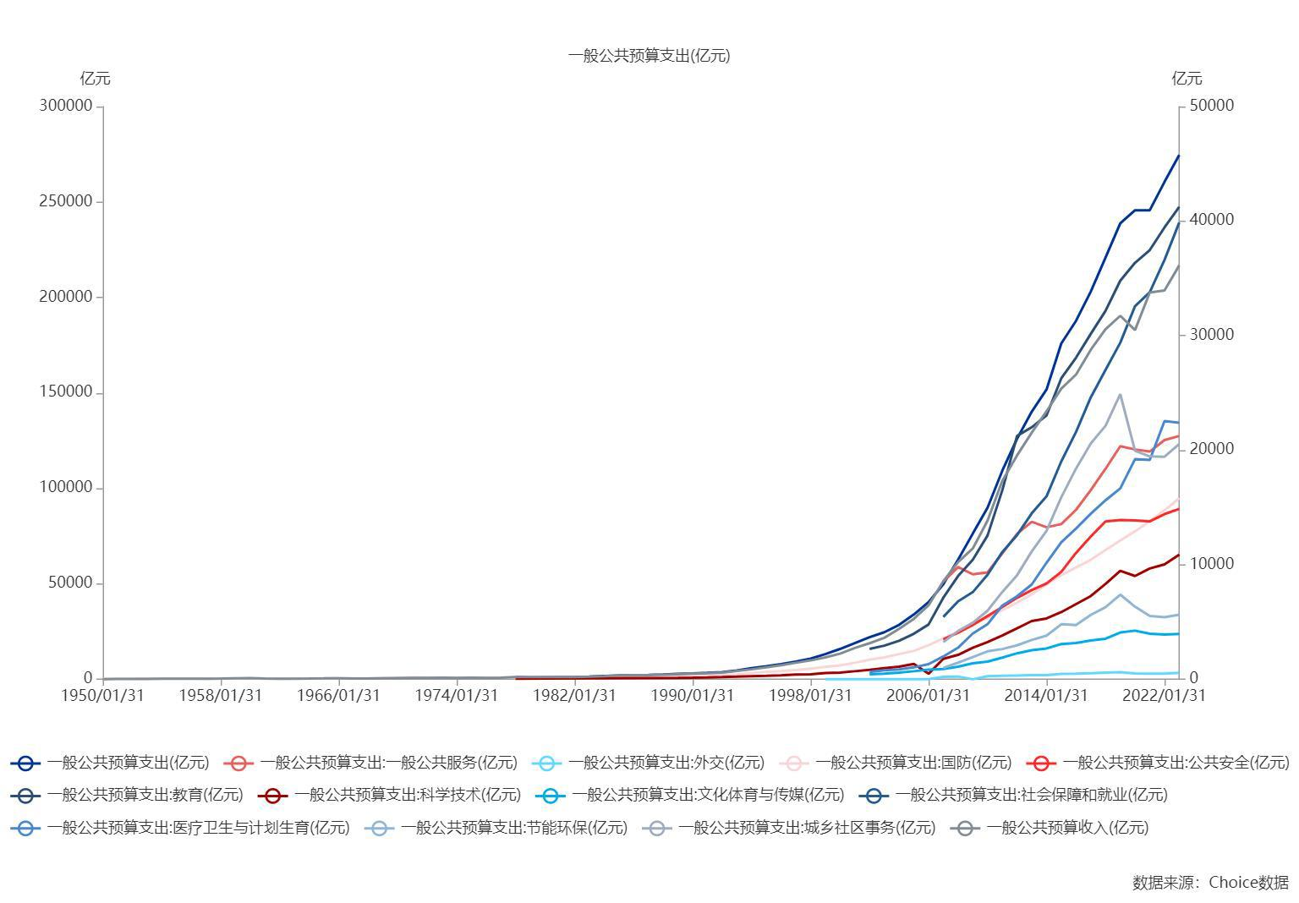

数据来源：东方财富Choice数据

